Sheet2
Lập trình hướng đối tượng (OOP – Object Oriented Programming) là một phương pháp lập trình trong đó phần mềm được xây dựng dựa trên các đối tượng (object) thay vì chỉ dựa trên hàm hay thủ tục.
🔹 Khái niệm cơ bản

Đối tượng (Object):
Là một "thực thể" trong chương trình, có thuộc tính (data/biến) và hành vi (hàm/phương thức).
→ Ví dụ: Trong một chương trình quản lý sinh viên:
Đối tượng SinhVien có thuộc tính: Tên, Tuổi, Mã số…
Có hành vi: dangKyMonHoc(), tinhDiemTrungBinh()…

Lớp (Class):
Là “bản thiết kế” để tạo ra các đối tượng.
→ class SinhVien dùng để tạo nhiều Object SinhVien.
🔹 4 đặc trưng chính của OOP
1. Tính đóng gói (Encapsulation)
Gom dữ liệu và hành vi liên quan vào chung một đối tượng.
Ẩn thông tin bên trong đối tượng, chỉ cho phép truy cập thông qua các phương thức công khai.
→ Giúp bảo mật dữ liệu và dễ bảo trì.
2. Tính kế thừa (Inheritance)
Lớp con có thể kế thừa thuộc tính và phương thức từ lớp cha.
Giúp tái sử dụng code.
→ Ví dụ: class SinhVien kế thừa từ class ConNguoi.
3. Tính đa hình (Polymorphism)
Một phương thức có thể có nhiều cách triển khai khác nhau.
Giúp một interface – nhiều cách dùng.
→ Ví dụ: phương thức tinhLuong() sẽ khác nhau với NhanVienFullTime và NhanVienPartTime.
4. Tính trừu tượng (Abstraction)
Chỉ tập trung vào cái gì làm mà ẩn đi cách nó làm.
Dùng abstract class hoặc interface để định nghĩa khung hành vi.

🔹 Bản chất OOP

OOP = xây dựng lớp (class) + tạo đối tượng (object) từ lớp đó + làm việc với đối tượng
Trong main(), ta tạo object từ class, rồi dùng thuộc tính (biến) và phương thức (hàm) của object đó.

#include <iostream>
using namespace std;

// Định nghĩa class
class SinhVien {
public:
string ten;
int tuoi;

void gioiThieu() {
cout << "Tôi là " << ten << ", " << tuoi << " tuổi." << endl;
}
};

int main() {
// Tạo đối tượng từ class
SinhVien sv1;
sv1.ten = "Hoàng"; // Gán giá trị cho thuộc tính
sv1.tuoi = 20;
sv1.gioiThieu(); // Gọi phương thức

return 0;
}

Code ví dụ về các tính đa hình,đóng gói, kế thừa, trừu tượng

#include <iostream> | 🔹 Giải thích
using namespace std;
 | 1. Encapsulation (Đóng gói):
// Lớp cha (Class) | Thuộc tính ten, tuoi, mssv được đóng gói trong class.
class ConNguoi { | Truy cập thông qua constructor và phương thức gioiThieu().
protected: | 2. Inheritance (Kế thừa):
string ten; | class SinhVien kế thừa class ConNguoi.
int tuoi; | 3. Polymorphism (Đa hình):
 | gioiThieu() được viết khác nhau ở ConNguoi và SinhVien.
public: | Khi dùng con trỏ ConNguoi* p = new SinhVien(...), hàm gioiThieu() của SinhVien được gọi.
ConNguoi(string t, int age) { | 4. Abstraction (Trừu tượng):
ten = t; | Trong ví dụ này mới dùng virtual để cho phép trừu tượng hóa hành vi.
tuoi = age; | Nếu muốn trừu tượng hoàn toàn thì có thể dùng lớp trừu tượng (abstract class) với = 0.
}

// Hàm ảo để có thể ghi đè (Polymorphism)
virtual void gioiThieu() {
cout << "Tôi là " << ten << ", " << tuoi << " tuổi." << endl;
}
};

// Lớp con kế thừa từ ConNguoi
class SinhVien : public ConNguoi {
private:
string mssv;
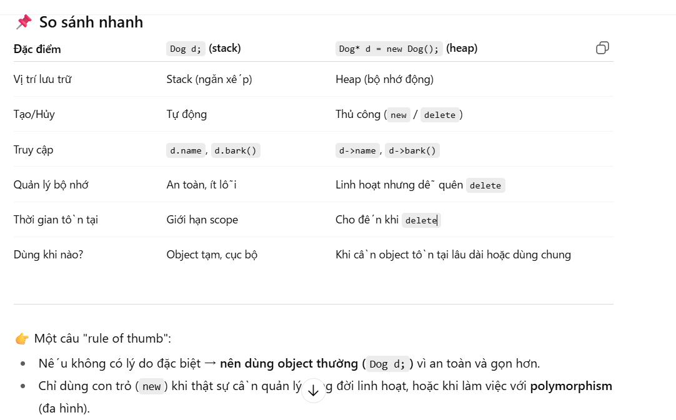
public:
SinhVien(string t, int age, string id) : ConNguoi(t, age) {
mssv = id;
}

// Ghi đè phương thức (đa hình)
void gioiThieu() override {
cout << "Tôi là sinh viên " << ten << ", MSSV: " << mssv << endl;
}
};

int main() {
// Tạo đối tượng ConNguoi
ConNguoi cn("An", 30);
cn.gioiThieu();

// Tạo đối tượng SinhVien
SinhVien sv("Hoàng", 20, "SV001");
sv.gioiThieu();

// Đa hình: dùng con trỏ lớp cha trỏ đến đối tượng lớp con
ConNguoi* p = new SinhVien("Lan", 21, "SV002");
p->gioiThieu();

delete p; // giải phóng bộ nhớ
return 0;
}

